材料及结果
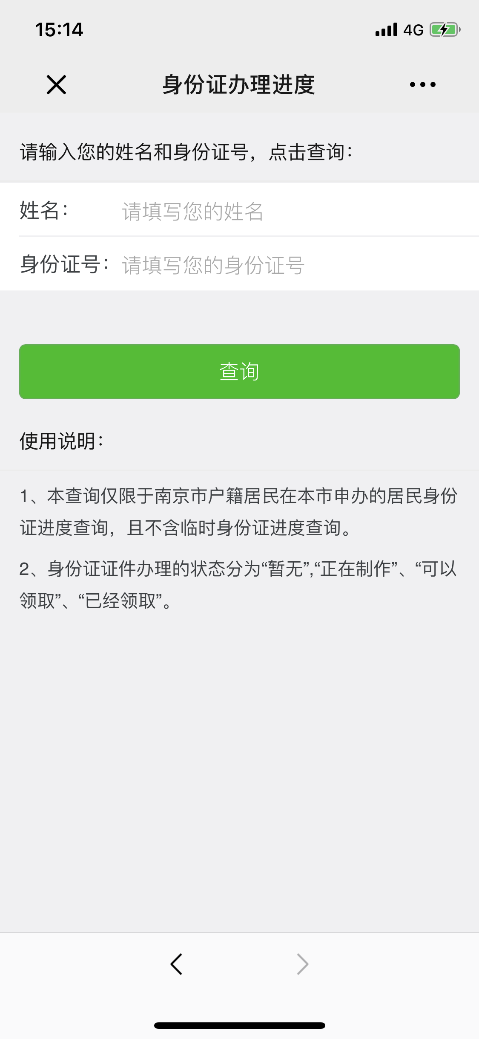
材料信息梳理表
第一步 | 进入南京公安微警务，选择户政服务，进入身份证办理进度查询
序号 | 元素名称 | 元素说明
1 | 姓名
2 | 身份证号
3 | 使用说明

线上办理流程
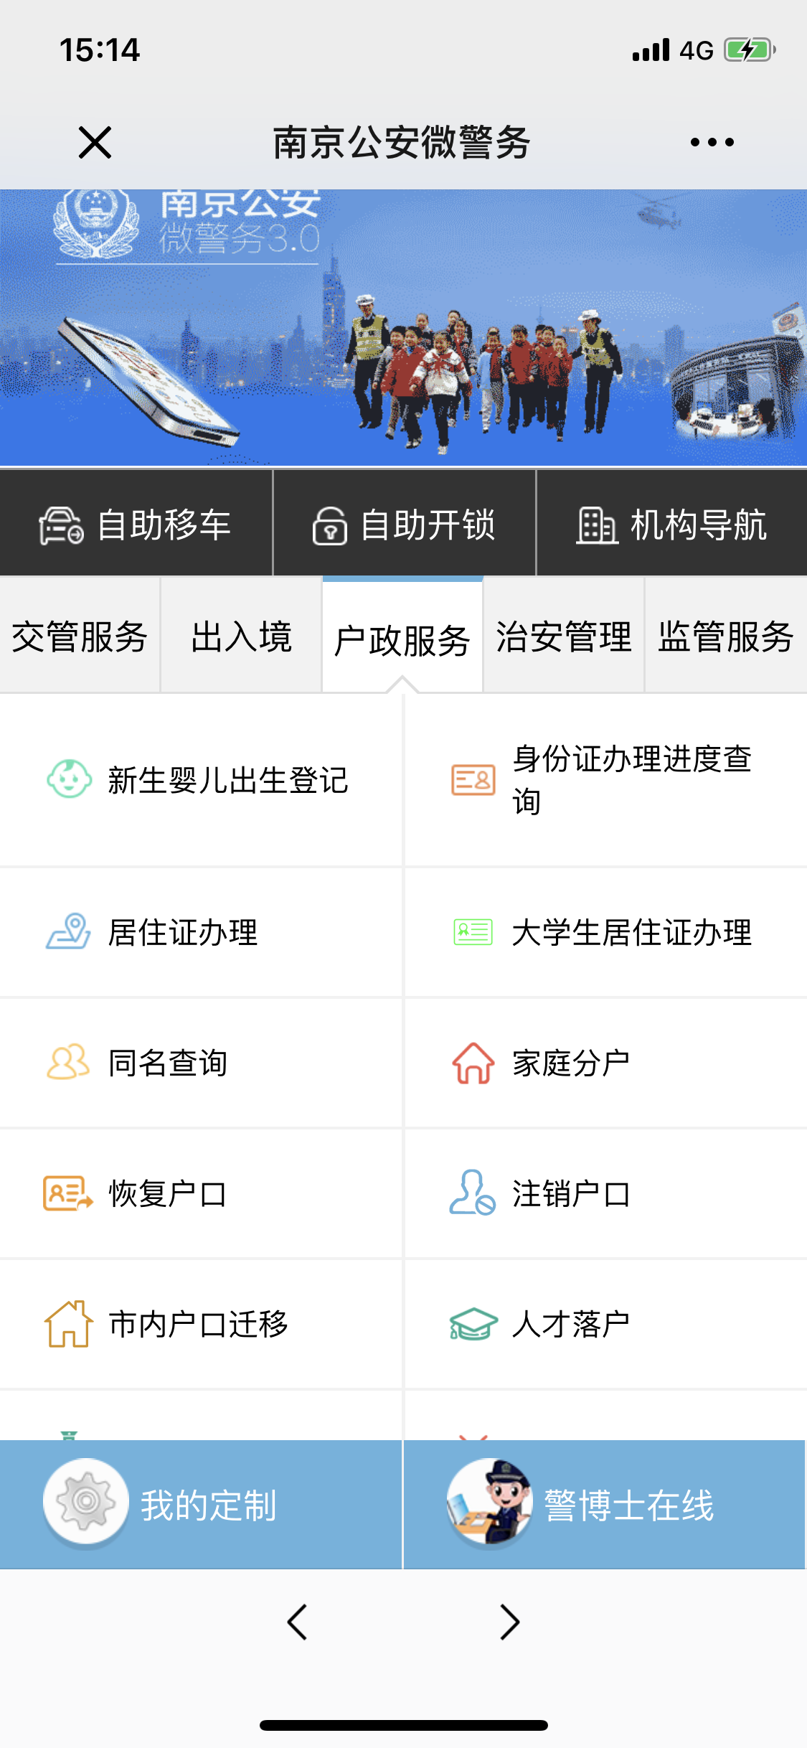
操作步骤 | 步骤名称 | 是否必须步骤 | 步骤描述
第一步 | 进入进度查询 | 是 | 进入南京公安微警务，选择户政服务，进入身份证办理进度查询
第二步 | 信息填写 | 是 | 输入姓名和身份证号后，点击查询
第三步 | 查询结果 | 是 | 系统根据输入的姓名和身份证号进行查询，并展示办理状态("暂无"，"正在制作","可以领取","已经领取")

